Sheet1
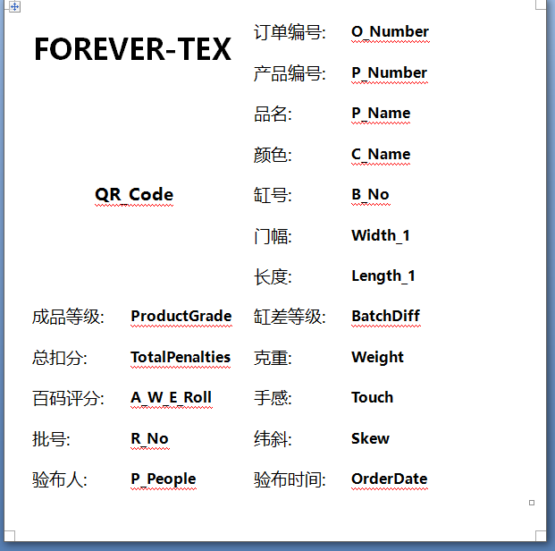
字段说明
O_Number | 订单编号 | 备注 | 更新日期 | Demo:
P_Number | 产品编号
B_No | 缸号
P_Name | 产品名称
R_No | 卷号
C_Name | 颜色
Width_1 | 门幅
Length_1 | 长度
Length_Nu | 长度 | 无单位 | 0815更新
BatchDiff | 缸差等级
P_Date | 验布时间
P_People | 验布人
TotalPenalties | 总扣分
A_W_E_Roll | 百码评分
ProductGrade | 成品等级
Touch | 手感
KzWeight | 克重
NetWeight | 净重
GrossWeight | 毛重
Customer | 客户
OrderDate | 订单日期
O_Remark | 订单备注
ConSignee | 收货人
OrderType | 订单类型
ProductCount | 产品数量
Price | 价格
Specifications | 规格
Contents | 成分
PositionJoint | 接匹位置
Position_Desc | 接匹位置 | 显示：米数+米数 | 0810更新
Skew | 纬斜
MachineNo | 机号
WorkShop | 车间
P_Remark | 产品备注
L_Loss | 扣除米数 | 根据疵点总扣分*0.1
J_Loss | 扣除米数 | 显示：+扣除米数 | 0810更新
JNu_Loss | 扣除米数 | 显示：+扣除米数，无单位 | 0815更新
NetLength | 净长度 | 总长-扣除米数
NetNu_Length | 净长度 | 总长-扣除米数（无单位） | 0815更新
S_StyleNo | 款号 |  | 0803更新
BarCode | 水平条形码
Bar90Code | 旋转90度条形码
Bar270Code | 旋转270度条形码

备注：自定义的标签内容可从以上列表中摘选进行设计

